Ficha Técnica
PLANILLA DE DATOS GARANTIZADOS |  |  |  | 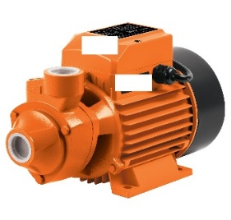

Bomba periférica de agua 3/2 HP |  |  |  | CÓDIGO | 2016977
 |  |  |  | FECHA REVISIÓN | 2022-08-10
 |  |  |  | ÁREA ESPECIALISTA: Servicios Generales

DESCRIPCIÓN SAP: Bomba periférica de agua 3/2 HP
ITEM | DATOS | UNIDAD | PEDIDO | OFRECIDO | COMPROBACIÓN Y MEDICIÓN | COMENTARIO
1 | Empresa proveedora | … | (*)
2 | Fabricante | … | (*)
3 | Marca | … | (**)
4 | Modelo | … | (*)
5 | País de origen | … | (*)
6 | Norma de fabricación y ensayos | … | (*)
7 | Embalaje | … | Empaque individual
8 | Características | …
8.1 | Uso | … | Estas bombas están diseñadas para subir el agua a lugares altos con flujo libre, no corrosivas, no explosivas y líquidos no inflamables.
8.2 | Material cuerpo de la bomba | … | Hierro Fundido
8.3 | Profundidad máxima de succión | Metros | 8 M
8.4 | Altura manométrica | Metros | 100 M
8.5 | Dimensiones A*L*H | MM | 185.5*327*207
8.6 | Peso | KG | 9.1
9 | Motor | … | Monofásico
9.1 | Frecuencia | HZ | 50-60
9.2 | Velocidad Nominal | RPM | 2850 -3450
9.3 | Clase de aislamiento | … | F
9.4 | Clase de protección | IP | 55
10 | Voltaje estándar | …
10.1 | 50 HZ | V | 220-240 / 380-415
10.2 | 60 HZ | V | 220-277V / 380-480
(*) A indicar por el oferente
(**) Timbrado en el material en alto o bajo relieve
 | 
 |  |  |  | Fecha de la oferta

 | José Alejandro Gutiérrez Velásquez |  |  | Nombre y firma del oferente
 | Gerente De Servicios Generales

